GOODS
GOODS

品番 | 商品名 | バリエーション | サイズ | 上代 （税抜） | 卸値 （60％） | 数量 | 金額
EC-1-4 | ハーフエリカラ | コットンタイプ | 1 | 3200 | 1920 |  | 0
 |  |  | 2 | 3400 | 2040 |  | 0
 |  |  | 3 | 3700 | 2220 |  | 0
 |  |  | 4 | 3900 | 2340 |  | 0
 |  |  | 5 | 4100 | 2460 |  | 0
販売休止中
 |  |  | B | 3900 | 2340 |  | 0
EC-1-5 | ハーフエリカラ | タオルタイプ | 1 | 3400 | 2040 |  | 0
 |  |  | 2 | 3600 | 2160 |  | 0
 |  |  | 3 | 3900 | 2340 |  | 0
 |  |  | 4 | 4100 | 2460 |  | 0
 |  |  | 5 | 4300 | 2580 |  | 0
 |  |  | B | 4100 | 2460 |  | 0
B-3-9 | ペアバッグ | サーモン | F | 4000 | 2400 |  | 0
 |  | しましま | F |  |  |  | 0
 |  | シアン | F |  |  |  | 0
 |  | 牛乳 | F |  |  |  | 0
 |  | 錆 | F |  |  |  | 0
 |  | かご | F |  |  |  | 0
 |  | 3色 | F |  |  |  | 0
 |  | シロクロST | F |  |  |  | 0
 |  | クリアオST | F |  |  |  | 0
 |  |  |  |  |  | 0
 |  |  |  |  |  | 0
 |  |  |  |  |  | 小計 | -
 |  |  |  |  |  | 消費税 | -
 |  |  |  |  |  | 合計 | -
ハーフエリカラ
コットンタイプ
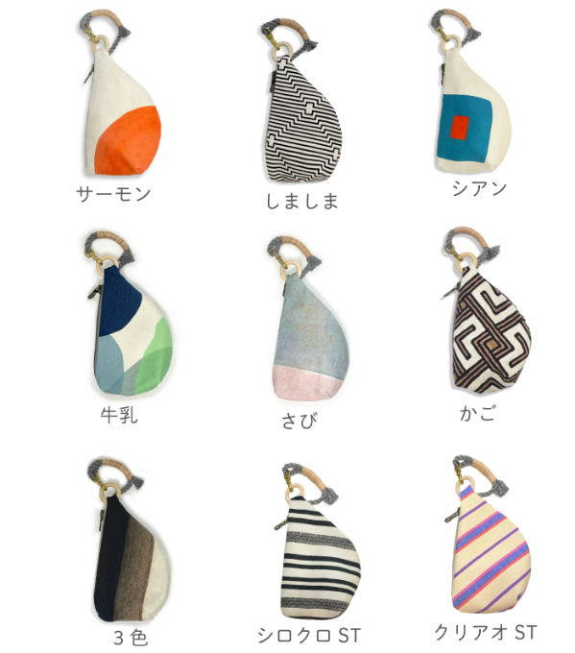
PEABAG

ハーフエリカラ
タオルタイプ

